番号1～3 エビデンス
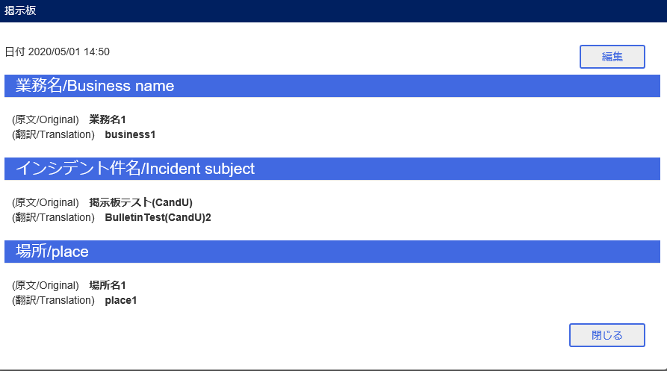
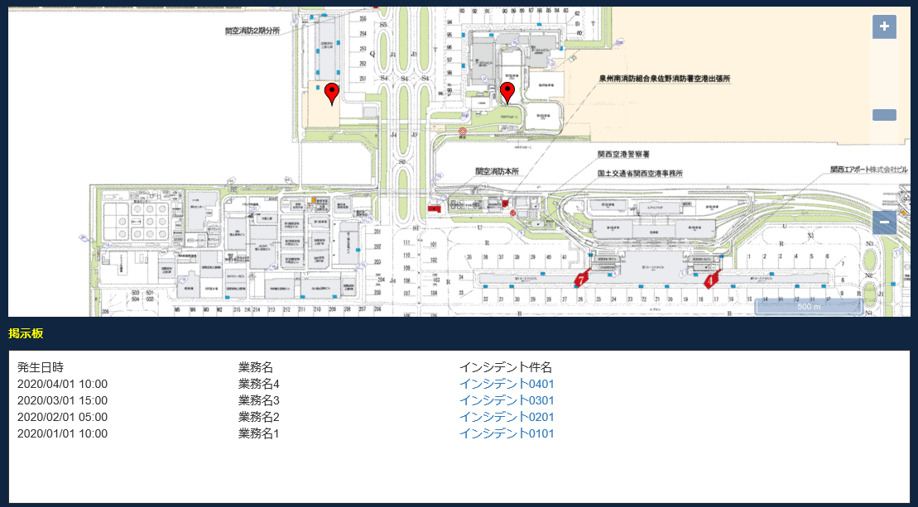
テスト用データ登録(番号1～3)
 | 掲示板データ登録
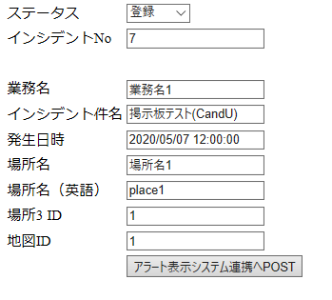

番号1～3
 | ■ユーザ 掲示板編集
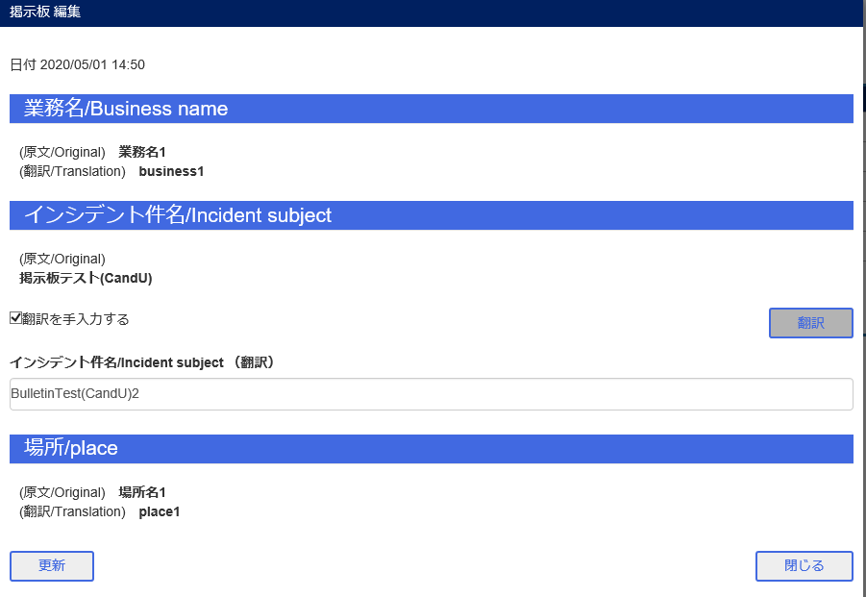

 | ■アラート連携 完了
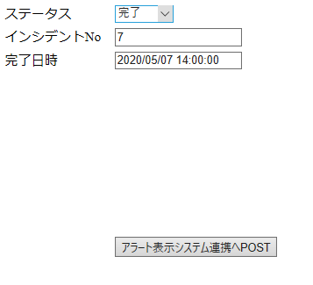

 | ■ユーザ 掲示板編集更新

番号4～6 エビデンス
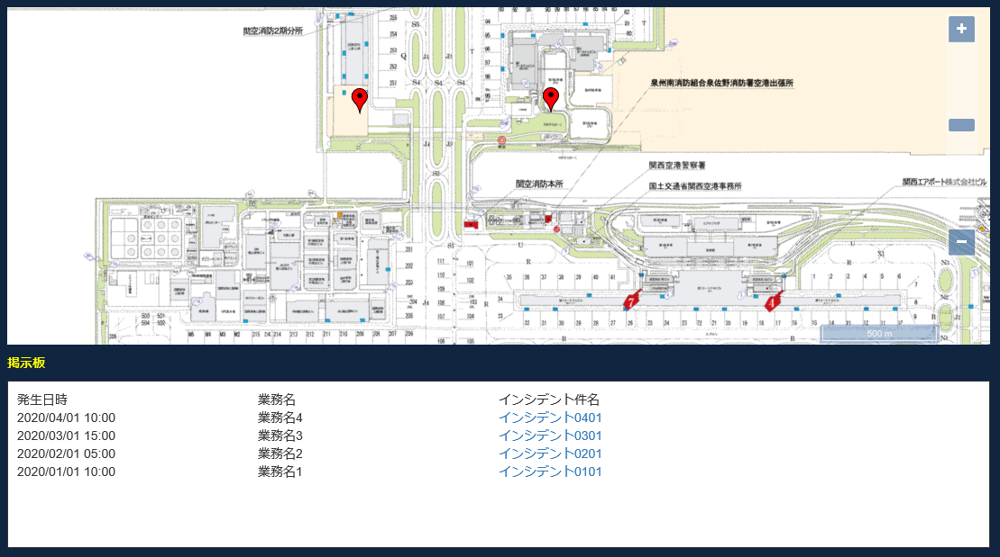
テスト用データ登録(番号4～6)
 | 掲示板データ登録
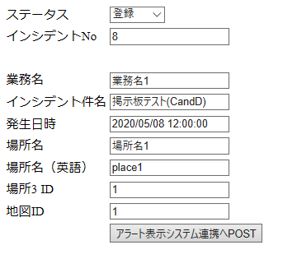

番号4～6
 | ■ユーザ 管理画面表示

 | ■アラート連携 完了
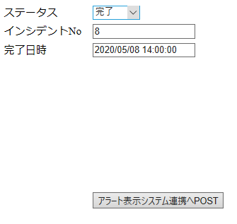

 | ■ユーザ 掲示板表示確認

